システム構成図
システム構成図 | システム名 | 商品注文システム | 作成者 | 胡菲 | 修正者
 | サブシステム名 |  | 作成日 | 2024-12-09 | 修正日

製品カテゴリマスタ
製品カテゴリ一覧
製品カテゴリの追加、削除API

ビジネス情報マスタ
ストアのの追加と削除
ストアの追加、削除API

画面遷移図
画面遷移図 | システム名 | 商品注文システム | 作成者 | 胡菲 | 修正者
 | サブシステム名 |  | 作成日 | 2024-12-09 | 修正日

商品分类
后台商家信息

商品分类一覧画面
商家信息一覧画面

编辑
新增
删除
后台
前台

确认是否删除对话框
编辑
新增
删除
商家详细信息框
商家新增信息框
前台商品分类一覧画面

商品分类详细信息框
商品分类新增信息框
确认是否删除对话框

后台商家信息一覧画面

后台商品分类一覧画面

商品分类画面
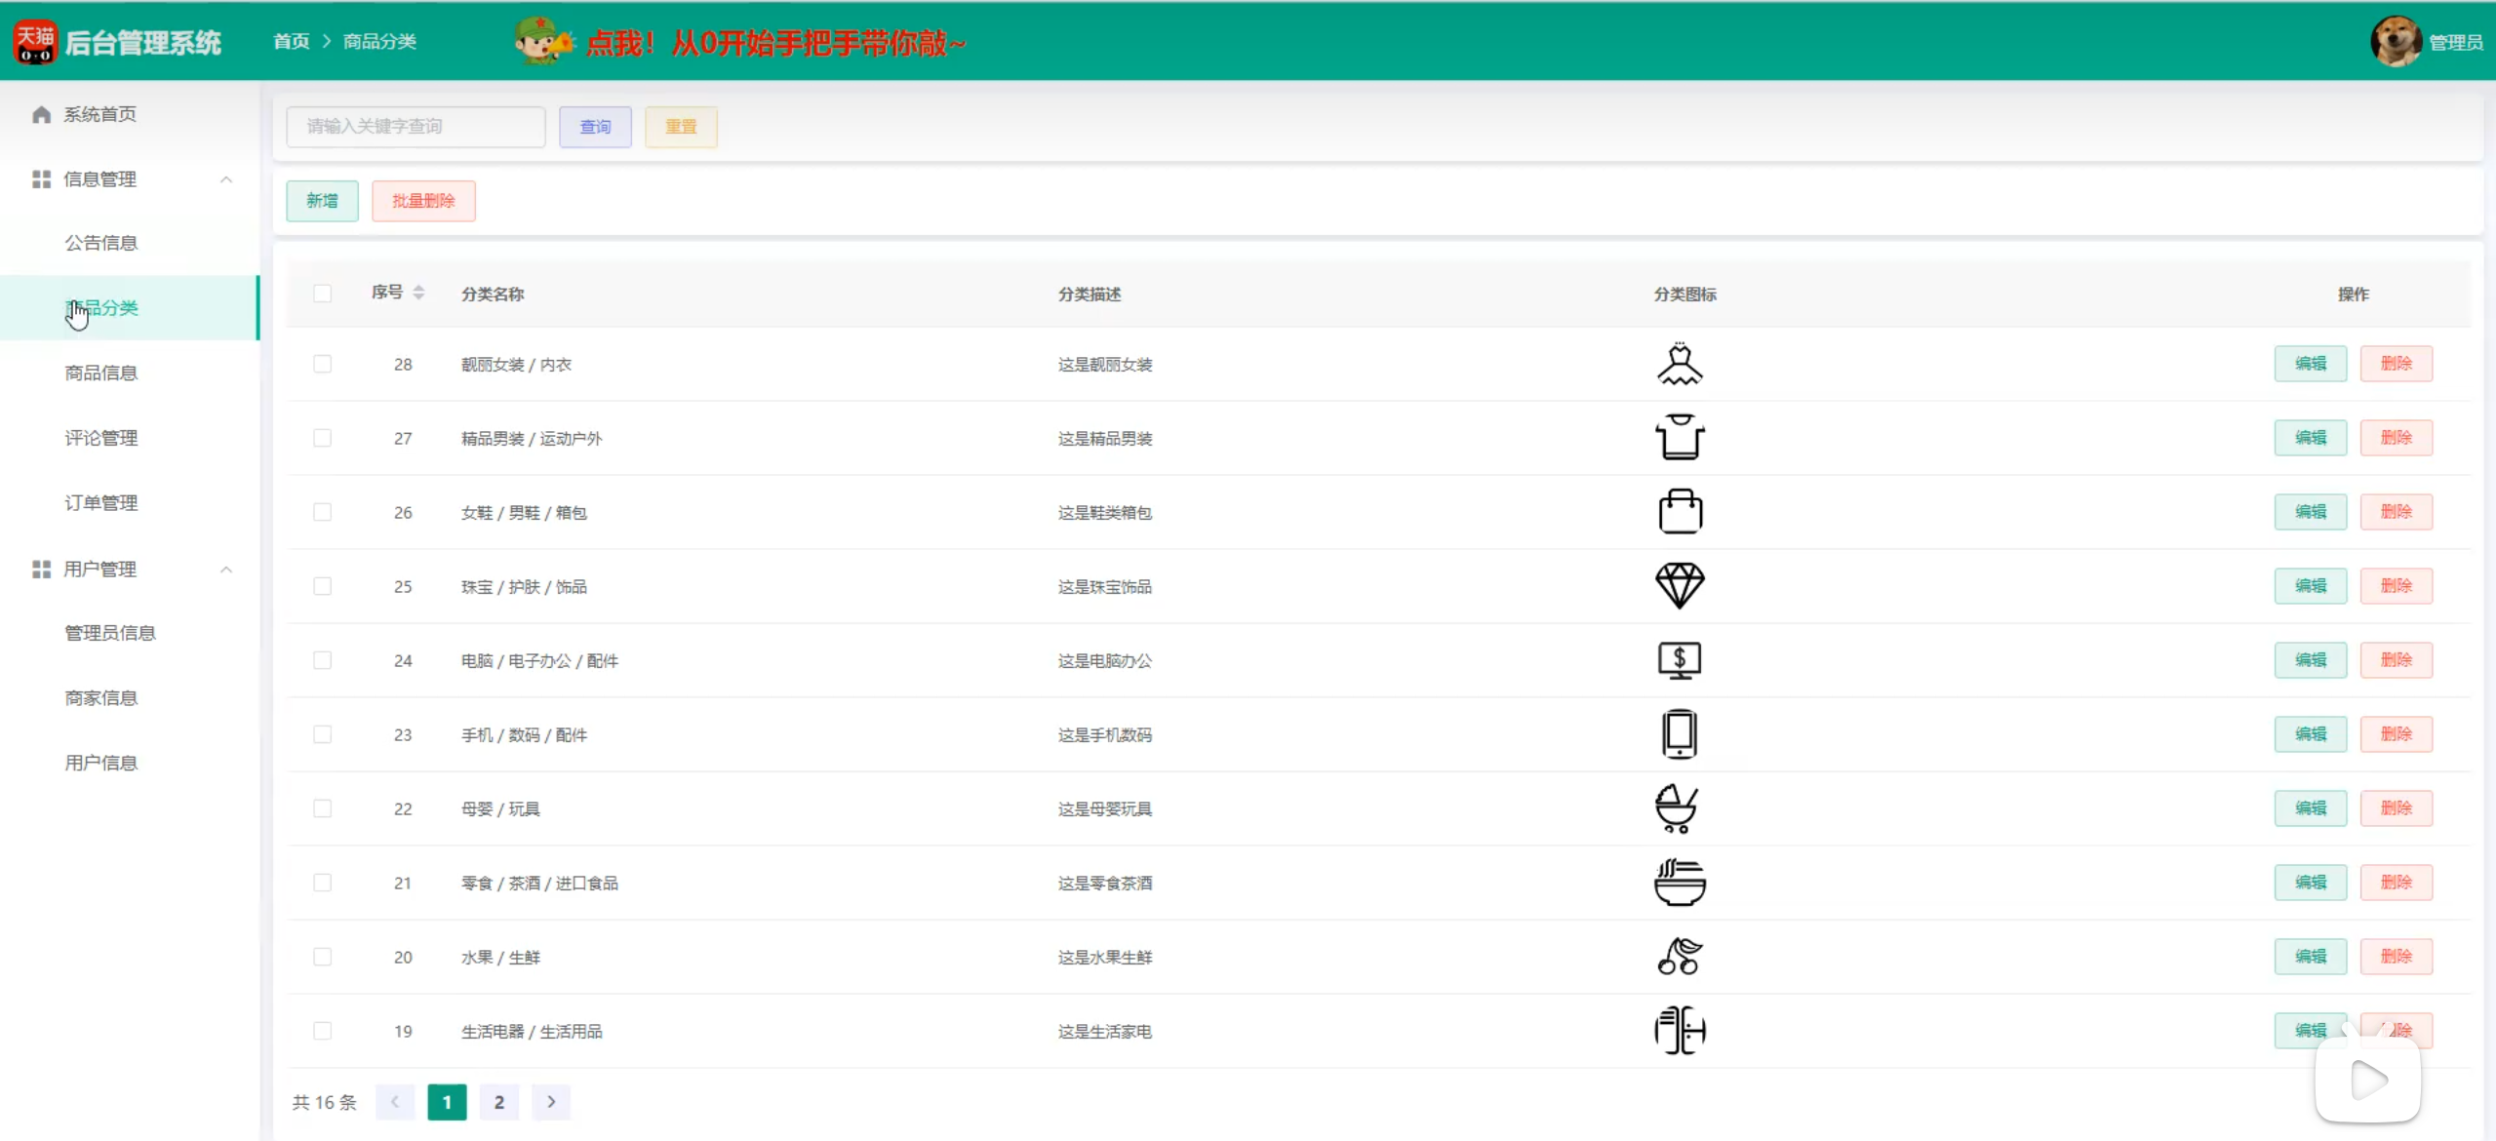
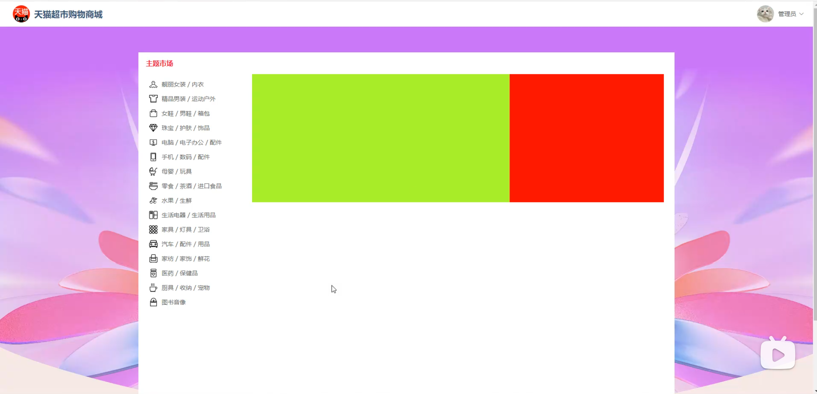
画面レイアウト | 論理名称 | 商品分类画面 | システムID |  | 改訂日 | 2024-12-09
 | 物理名称 |  | システム名称 | 商品注文システム | 改訂者 | 胡菲
 | 備考

レイアウト

商家信息画面
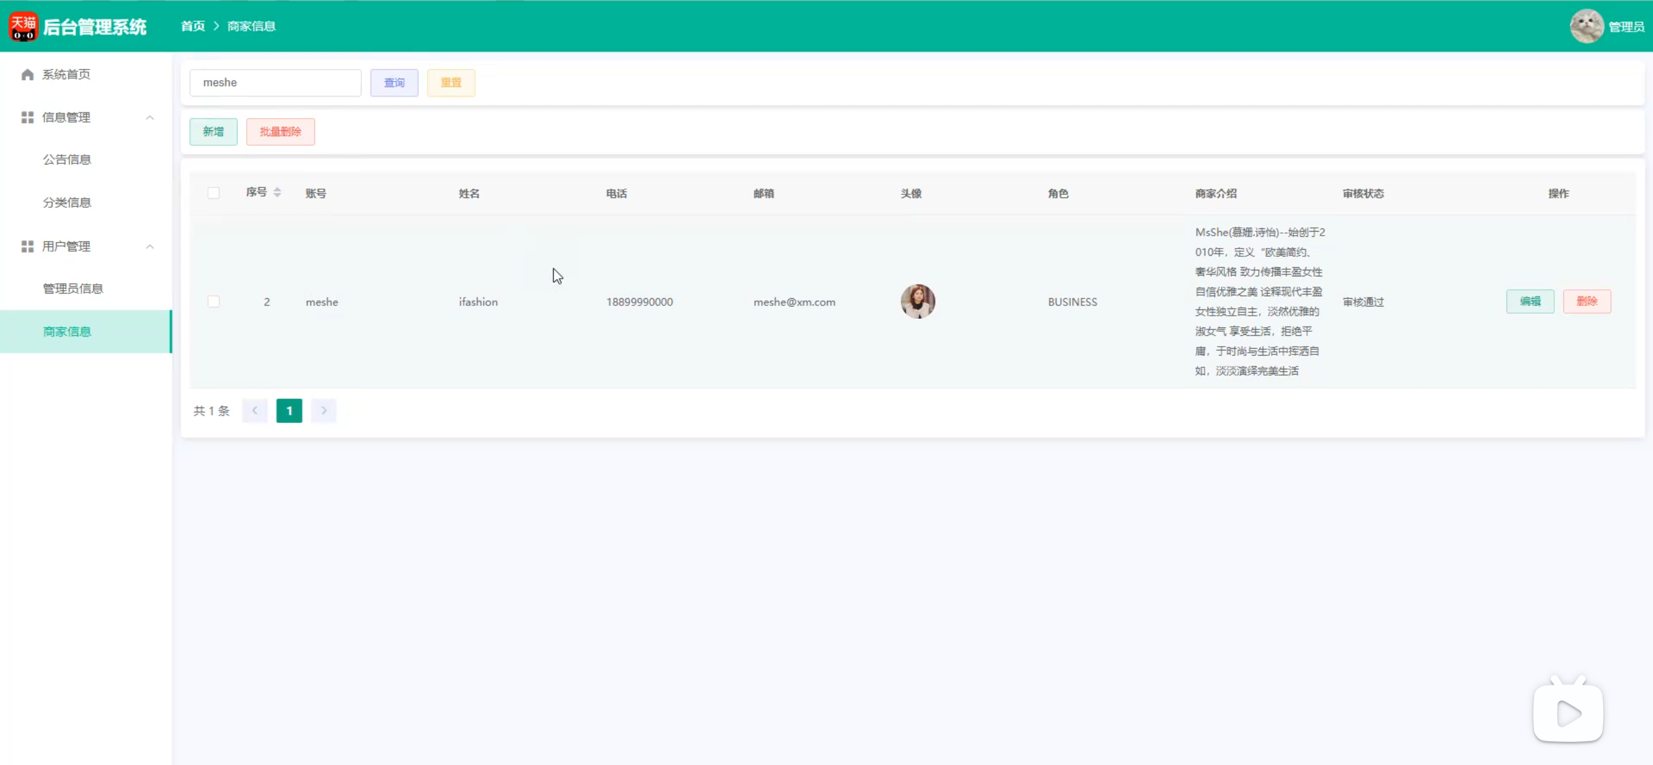
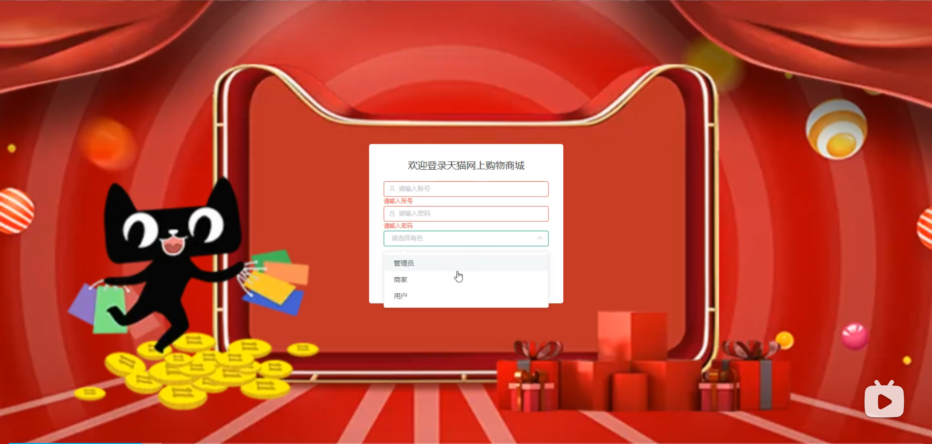
画面レイアウト | 論理名称 | 商家信息画面 | システムID |  | 改訂日 | 2024-12-09
 | 物理名称 |  | システム名称 | 商品注文システム | 改訂者 | 胡菲
 | 備考

レイアウト

